关系图
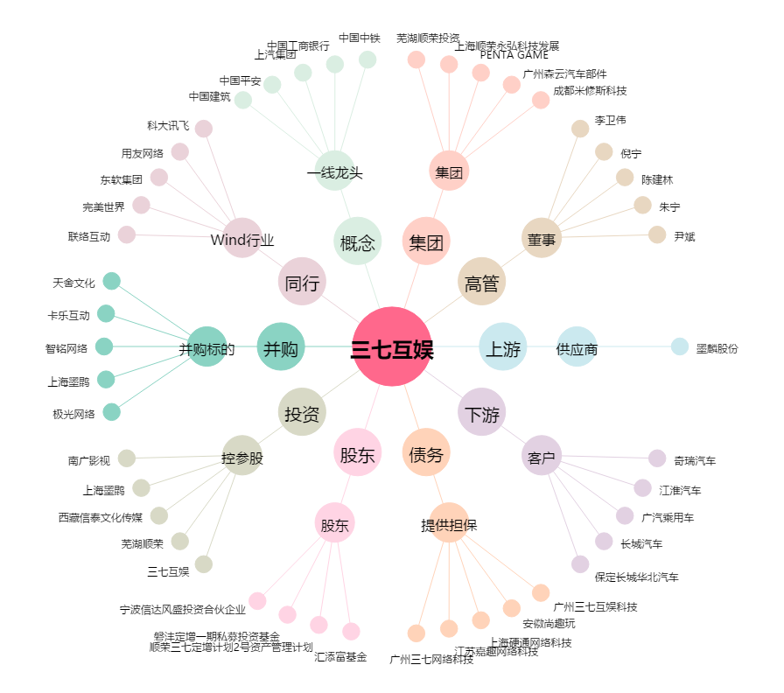
三七互娱[002555.SZ] - 关系概览图

